Sheet1
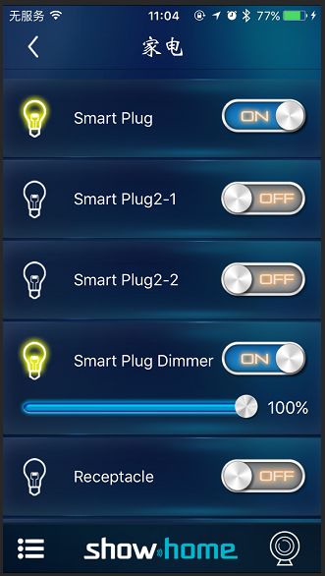
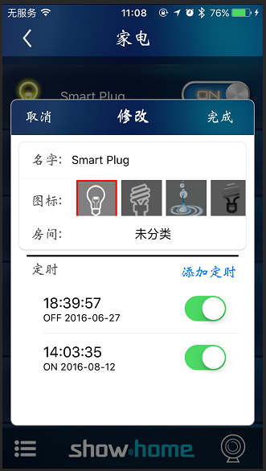
一 配对
 | 1：点击红色圈圈，弹出控制按键 |  | 2：点击添加设备，输入需要设置的密码，配对成功后，提示框消失


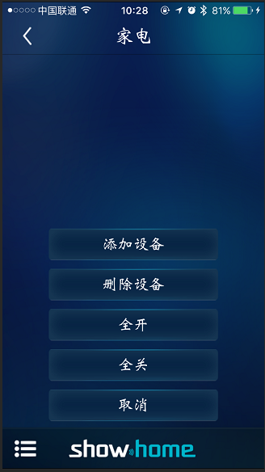

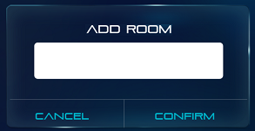
请设置密码
提 示

请连续按三次设备上的按键

取消
确定
确定

二：设备设定
 | 右边为控制按键 ON/OFF
 | 调光的设备可控制滑块调节亮度 | 点击左边灯的图标，跳出设置页面，可修改设备名称，添加定时
 | 左边灯可指示开关的状态

